População
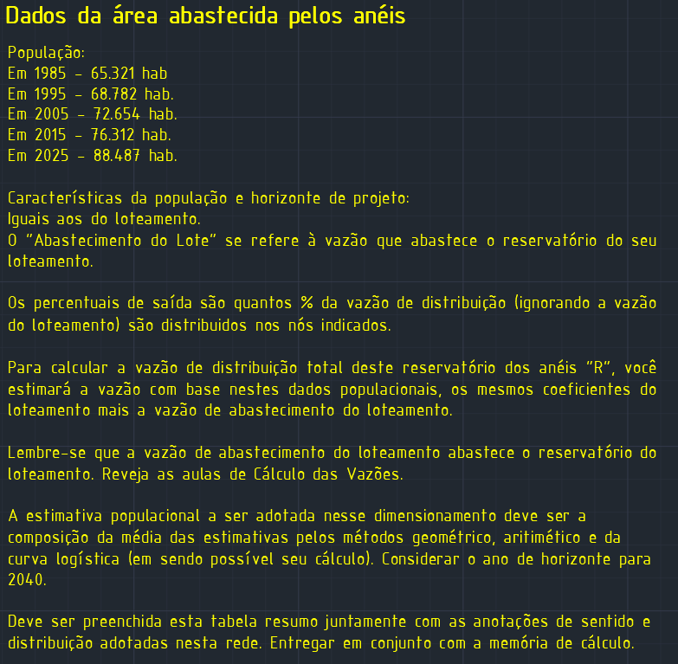
Metodo Aritmético e Geométrico
Tempo | Ano | População
t0 | 2015 | 76312 | p0
t1 | 2025 | 88487 | p1
t | 2040 |  | p

Metodo Aritmético
r | 1217.5
P | 106750

Método Geométrico
q | 1.0149126451
P | 110487

Método da curva logistica
Tempo | Ano | População
t0 | 2005 | 72654 | p0
t1 | 2015 | 76312 | p1
t2 | 2025 | 88487 | p2
t | 2040 |  | p

Método da curva logistica |  | * Não será possivel realizar os cálculos pela curva logistica porque ela não passa na condição p1²>p0*p2
t1-t0=t2-t1 | VERDADEIRO
p0<p1<p2 | TRUE
p1²>p0*p2 | FALSO

POPULAÇÃO |  |  | 108619.00

